MENU
Planilhas de Cálculo para Engenharia - AMALCABURIO 2025

Desenvolvimento de Chapas
Desenvolvimento de Tubos
Peso
Barra Quadrada
Peso
Barra Redonda
Peso
Barra Sextavada
Peso
Cantoneira
Peso
Chapa Circular
Peso
Chapa Plástica
Peso
Perfil I
Peso
Perfil T
Peso
Perfil U
Peso
Plástico Bolha
Peso
Sobra de Tubos
Peso
Tubo Quadrado
Peso
Tubo Redondo
Peso
Tubo Retangular
Plásticos
Custo de M.O.
Quantidade Tinta
Pintura a Pistola
Quantidade Tinta
Pintura a Pó
Quantidade Tinta
Túnel Pintura
Tempo
EMS Conversão
Tempo
Pintura a Pistola
Tempo
Túnel de Pintura
Volume de Recipientes
Fator K
Aproveitamento Chapas e Guilhotina
Conversão
mm x in <> in x mm
Conversão
Diâmetro x Perímetro
Corte Laser 2D
Definir Prensas
Tonelagem Necessária
Peso
Ferro Chato
Aproveitamento Sliter

Corte Laser 3D
Corte Laser 2D - 12kW

Atualizada em 27/06/2025 (v22)
10/28/26
LEMBRE-SE DE ATIVAR AS MACROS PARA QUE AS FÓRMULAS MATEMÁTICAS FUNCIONEM CORRETAMENTE.

Tubo Quadrado
Cálculo de Peso para Tubos Quadrados Conforme L e Espessura

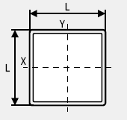

Espessura | L | Diametro | in | Comprimento | Peso
3.00 mm | 30.00 mm | 38.10 mm | 1.5 | 6000 mm | 15.580 kg

Barra Redonda
Cálculo de Peso para Barras Redondas Conforme ø
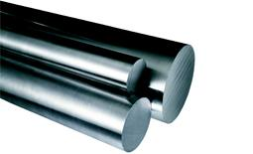

Barra de Aço Redondo | Diâmetro | Comprimento | Peso
 | 131.00 mm | 24.00 mm | 2.554 kg

Barra Quadrada
Cálculo de Peso para Barras Quadradas Conforme Base
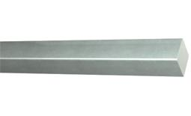

Barra de Aço Quadrado | Base | Comprimento | Peso
 | 27.50 mm | 48.00 mm | 0.287 kg

Barra Sextavada
Cálculo de Peso para Barras Sextavadas Conforme Diâmetro
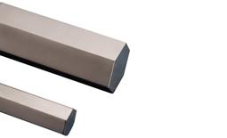

Barra de Aço Sextavado | Diâmetro | Comprimento | Peso
 | 12.70 mm | 1000.00 mm | 1.097 kg

Túnel Pintura
Cálculo para Quantidade de Tinta Utilizada no Túnel de Pintura

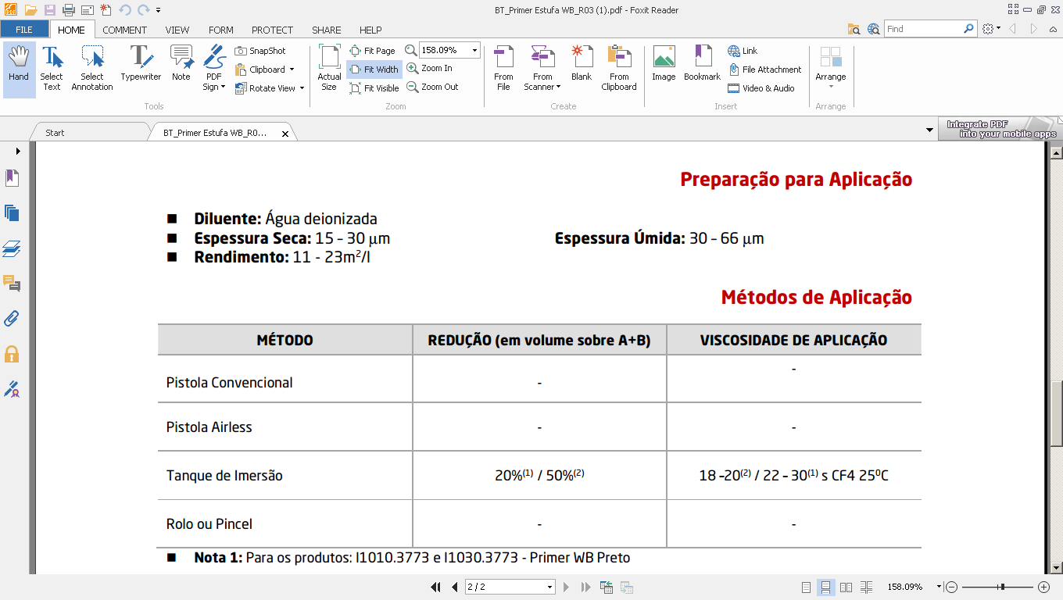
calculo
Camada da tinta seca |  |  | 20 | micras
Rendimento |  |  | 18 | m² / l
perda no processo |  |  | 5%
total |  |  | 17.1 | m² / l
redução 20% agua (+/-) |  |  | 15 | m²/l

 |  | área | 0.01 | m²

total tinta 2 lados |  |  | 0.0013 | litros

Powered by
M@icon

 | G:\Engenharia\EQUIPE DA ENGª\MAICON PASQUALI\BOLETIM TINTAS

Tempo Túnel Pintura
Cálculo de Tempo para Túnel de Pintura
PINTAR PEÇA TÚNEL
Número de Peças Gancheira | Intervalo de Gancheiras |  | Quant. gancheiras utilizadas |  |  | Código Tinta
1 | 1 | 1 | 2 |  |  | PRETO | 100634000
 |  |  |  |  |  | VERMELHO | 100246000
COR VERMELHA | COR PRETA |  | LAVAGEM PEÇAS |  | Parâmetros:
Tempo Máquina | Tempo Máquina |  | Tempo Máquina | 174 | m. tamanho correia
0.45 min. | 0.53 min. |  | 0.45 min. | 580 | ganchos (300mm espaçamento)
Tempo Homem | Tempo Homem |  | Tempo Homem | 2 | metros / min. Cor Vermelho
0.45 min. | 0.53 min. |  | 0.45 min. | 1.7 | metros / min. Cor preto
Número de Homens | Número de Homens |  | Número de Homens |  | velocidade vermelho = 2m/m (87min)
1 | 1 |  | 1 |  | velocidade preto = 1,7m/m (103 min)
 |  |  |  |  | número de homens: 2

<= EXEMPLO
DESCRIÇÃO DA NARRATIVA DA OPERAÇÃO - EMS
Nº PÇS/GANCHO:
INTERVALO:
QUANT. GANCHEIRAS UTILIZADAS:

 |  |  |  |  |  | EXEMPLO:

 |  |  |  |  |  | Número de Peças Gancheira |  | 2

 |  |  |  |  |  | Intervalo de Gancheiras |  | 1

 |  |  |  |  |  | Quant. gancheiras utilizadas |  | 2

Powered by
M@icon

Tinta AGCO

Cálculo para Quantidade de Tinta para AGCO
Área
0.16 m²

103176000 | TINTA PU ACRILICA BRILHANTE | 0.022857 L
102248000 | CATALIZADOR PU ACRILICO | 0.011429 L
101372000 | REDUTOR DE INVERNO | 0.011429 L

Aproveitamento Chapas
Cálculo para Aproveitamento de Peças em Blanks (Chapas Planas Aço)
CHAPA |  | Espessura | Largura | Comprimento | QT. PÇ. P/BLANK |  | Peso Chapa |  | Peso Peça
 |  | 3.00 | 1200 | 3000 |  |  | 84.78 |  | 6.411
 |  |  |  |  | 1
 |  |  |  |  |  |  |  |  |  |  |  | RETALHO
 |  |  |  |  |  |  |  |  |  |  |  | MODELO 1 | 365 | X | 3000
 |  |  |  |  |  |  |  |  |  |  |  | MODELO 2 | 835 | X | 66
MODELO 1 |  | Espessura | Largura | Comprimento
 |  | 3 | 326 | 835
 |  |  |  |  | TOTAL PÇ. | RESULTADO FINAL
 |  | nº pçs | 3 | 3 | 9 | PESO PÇ. | 9.420 | KG. PÇ.
 |  |  | OK | OK |  | RETALHO - | 3.067 | KG. PÇ.
3 | QUANT. TIRA P/ CHAPA |  |  | 3 | QUANT. PEÇA P/ TIRA
CORTAR CHAPA EM TIRA |  |  |  | 1080 | PÇS P/HORA

MODELO 2 |  | Espessura | Largura | Comprimento
 |  | 3 | 835 | 326 | TOTAL PÇ. | RESULTADO FINAL
 |  | nº pçs | 1 | 9 | 9 | PESO PÇ. | 9.420 | KG. PÇ.
 |  |  | OK | OK |  | RETALHO - | 3.067 | KG. PÇ.
1 | QUANT. TIRA P/ CHAPA |  |  | 9 | QUANT. PEÇA P/ TIRA
CORTAR CHAPA EM TIRA |  |  |  | 3240 | PÇS P/HORA

RETALHO
2
 | 365 | X | 3000 | 2.92
 | 835 | X | 66 | 0.14696
 |  |  | TOTAL | 3.07

1 | 222 | X | 3000 | 1.776
 | 978 | X | 495 | 1.29096
 |  |  | TOTAL | 3.07

MODELO 1
MODELO 2
 |  |  |  |  |  |  |  |  |  |  | 365

 | 1200

 |  | 326

 |  |  | 835

 |  |  |  |  | 3000 |  |  |  |  | 66

Quantidade Tinta Pó
Cálculo para Quantidade de Tinta Utilizada na Pintura a Pó
Pintura pistola

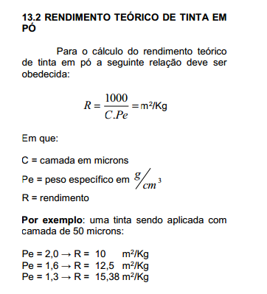
 |  |  |  | Quantidade de Pó 1 lado

 | PEÇA PLANA |  | 18 mm | 0.000

 |  |  |  | Quantidade de Pó 2 lados
Peças Planas

 |  |  |  | 0.000

 | 90 mm

 |  |  |  |  |  | 9.2592592593 | M²/KG
 |  |  |  |  |  | ESPESSURA | 60 | MICRONS
 |  |  |  |  |  | PESO ESPECÍFICO | 1.8 | G/CM3
 |  |  |  |  | 1 m² = 0,108kg

CONSIDERADO 20% PERDA PROCESSO
 |  |  |  | Quantidade de Pó 1 lado
 |  | Diâmetro Externo
 |  | 275 mm |  | 0.142

Peças Circulares |  | Comprimento |  | Quantidade de Pó 2 lados
 |  | 1270 mm
 |  |  |  | 0.284

Ativar Macros
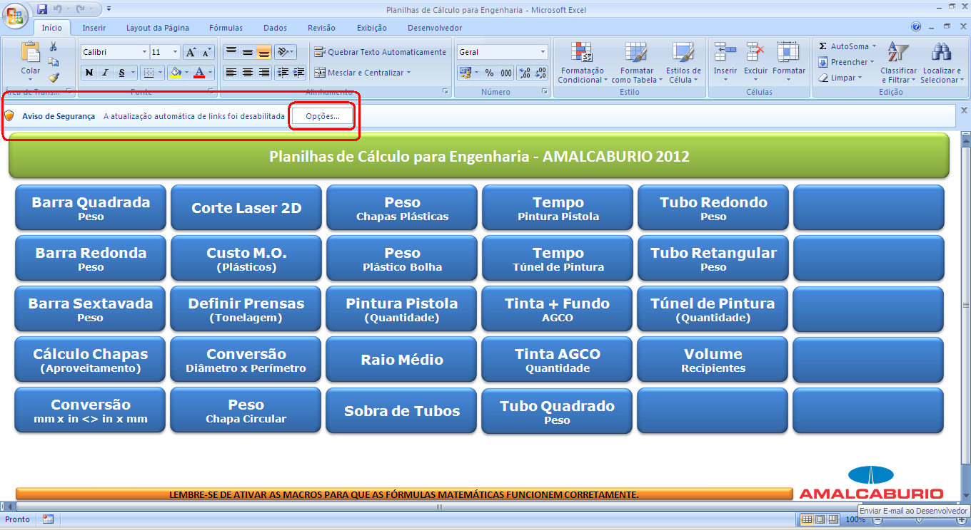
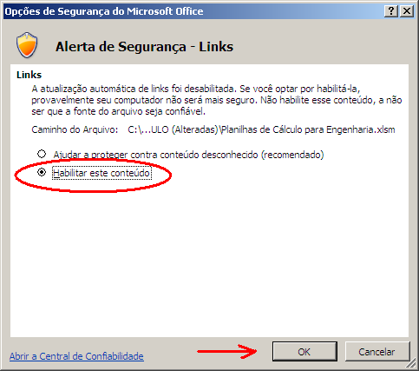

Se for questionado, confirme para prosseguir.

Perfil T
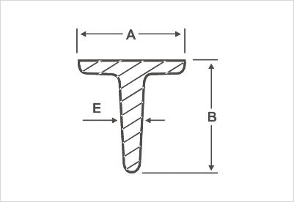
Cálculo para Peso de Vigas "T" (Padrão Comercial) |  |  |  |  |  |  | Cálculo para Peso de Vigas "T" (Manual)
Bitola |  |  |  |  |  | Peso Linear
Polegadas |  |  | mm |  |  | kg
0.625 | x | 0.125 | 15.88 | x | 3.18 | 0.71
0.75 | x | 0.125 | 19.05 | x | 3.18 | 0.86
0.875 | x | 0.125 | 22.22 | x | 3.18 | 0.99
1 | x | 0.125 | 25.40 | x | 3.18 | 1.18
1.25 | x | 0.125 | 31.75 | x | 3.18 | 1.5
1.5 | x | 0.125 | 38.10 | x | 3.18 | 1.82
1.25 | x | 0.1875 | 31.75 | x | 4.76 | 2.16
1.5 | x | 0.1875 | 38.10 | x | 4.76 | 2.65
1.5 | x | 0.25 | 38.10 | x | 6.35 | 3.42
2 | x | 0.1875 | 50.80 | x | 4.76 | 3.62 | Largura (A) | Altura (B) | Espessura (E) | Comprimento | Peso*
2 | x | 0.25 | 50.80 | x | 6.35 | 4.74 | 50.8 mm | 50.8 mm | 4.76 mm | 6000 mm | 22.08 kg
 |  |  |  |  |  |  | *Aproximado, pois varia por fabricante.

Vigas U
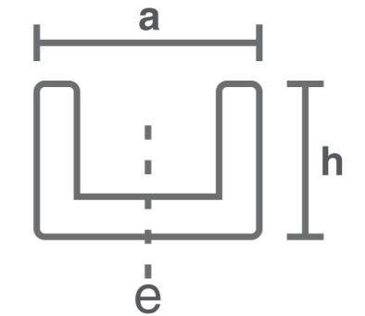
 |  |  |  |  |  | Cálculo para Peso de Vigas "U" (Manual)
Tamanho Nominal |  |  | Altura |  | Peso Linear
Polegada |  |  | Polegada | mm | kg/m
3 | x | 1.5 | 3 | 4.318 | 6.1
3 | x | 1.5 | 3 | 6.5532 | 7.44
3 | x | 1.5 | 3 | 9.0424 | 8.93
4 | x | 1.625 | 4 | 4.572 | 8.04
4 | x | 1.625 | 4 | 6.2738 | 9.3
4 | x | 1.625 | 4 | 8.128 | 10.79
6 | x | 2 | 6 | 5.08 | 12.2
6 | x | 2 | 6 | 7.9756 | 15.63
6 | x | 2 | 6 | 11.0998 | 19.35
6 | x | 2 | 6 | 14.1986 | 23.07 | Largura aba (a) | Altura (h) | Espessura (e) | Comprimento | Peso*
8 | x | 2.25 | 8 | 5.588 | 17.11 | 38.1 mm | 76.2 mm | 4.32 mm | 1000 mm | 6.29 kg
8 | x | 2.25 | 8 | 7.6962 | 20.46 | *Aproximado, pois varia por fabricante.
8 | x | 2.25 | 8 | 10.033 | 24.18
8 | x | 2.25 | 8 | 12.3698 | 27.9
10 | x | 2.625 | 10 | 6.096 | 22.77
10 | x | 2.625 | 10 | 9.6266 | 29.76
10 | x | 2.625 | 10 | 13.3604 | 37.2
10 | x | 2.625 | 10 | 16.1798 | 44.65
12 | x | 3 | 12 | 7.112 | 30.81
12 | x | 3 | 12 | 9.8298 | 37.2
12 | x | 3 | 12 | 12.954 | 44.65
12 | x | 3 | 12 | 16.0528 | 52.09

Vigas I
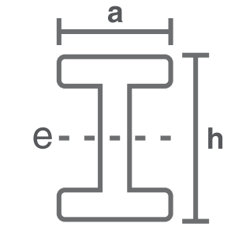
 |  |  |  |  |  | Cálculo para Peso de Vigas "I" (Manual)
Tamanho Nominal |  |  | Altura | Espessura da Alma | Peso Linear
Polegada |  |  | Polegada | mm | kg/m
3 | x | 2.375 | 3 | 4.32 | 8.48
3 | x | 2.375 | 3 | 6.38 | 9.67
3 | x | 2.375 | 3 | 8.86 | 19.16
4 | x | 2.625 | 4 | 4.83 | 11.46
4 | x | 2.625 | 4 | 6.43 | 12.65
4 | x | 2.625 | 4 | 8.28 | 14.14
4 | x | 2.625 | 4 | 10.16 | 15.63
5 | x | 3 | 5 | 5.33 | 14.88
5 | x | 3 | 5 | 8.81 | 18.23
5 | x | 3 | 5 | 12.55 | 21.95 | Largura abas (a) | Altura (h) | Espessura (e) | Comprimento | Peso*
6 | x | 3.375 | 6 | 5.84 | 18.6 | 59.18 mm | 76.2 mm | 4.32 mm | 1000 mm | 8.48 kg
6 | x | 3.375 | 6 | 8.71 | 21.95 | *Aproximado, pois varia por fabricante.
6 | x | 3.375 | 6 | 11.81 | 25.67
8 | x | 4 | 8 | 6.86 | 27.38
8 | x | 4 | 8 | 8.86 | 30.5
8 | x | 4 | 8 | 11.20 | 34.22
8 | x | 4 | 8 | 13.51 | 37.97
10 | x | 4.625 | 10 | 7.87 | 37.8
10 | x | 4.625 | 10 | 11.35 | 44.65
10 | x | 4.625 | 10 | 15.09 | 52.09
10 | x | 4.625 | 10 | 18.82 | 59.53
12 | x | 5.25 | 12 | 11.68 | 60.71
12 | x | 5.25 | 12 | 14.35 | 66.97
12 | x | 5.25 | 12 | 17.45 | 74.41
12 | x | 5.25 | 12 | 20.57 | 81.85

Cantoneiras
Cálculo para Peso de Cantoneiras
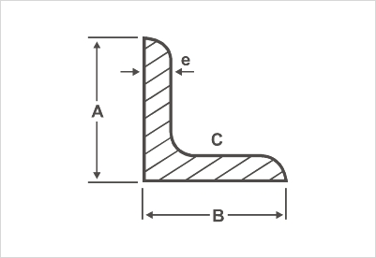
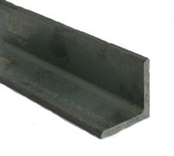

Largura aba (A) | Largura aba (B) | Espessura (e) | Comprimento | Peso*
38.1 mm | 38.1 mm | 3.175 mm | 6000 mm | 11.3951385 kg
*Aproximado, pois varia por fabricante.

Desenvolvimento de Chapas
Cálculo para o Desenvolvimento de Chapas Dobradas
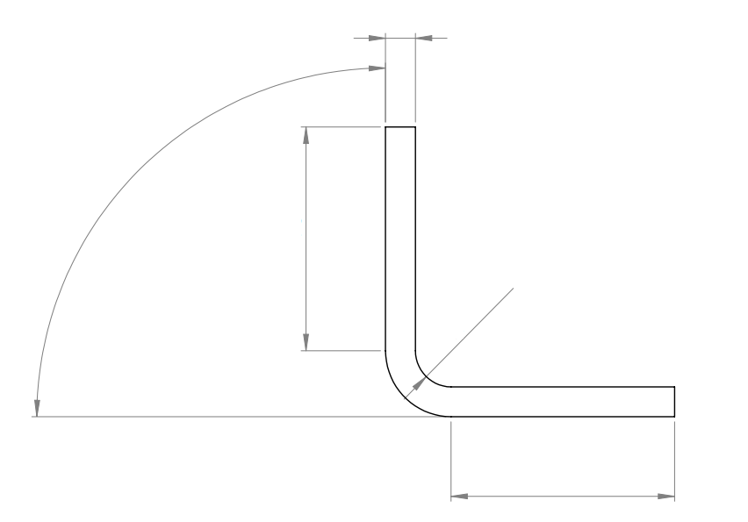
b
a
raio
ângulo
e

 | Arco (ângulo) | Espessura (e) | a | b | Coeficiente | Dobra (raio)
 | 90º | 3 mm | 20 mm | 32 mm | 3 | 6 mm

 | Selecione o Coeficiente de Acordo Com as Condições Abaixo:
Quando o raio interno for, menor, que a espessura do material.
Quando o raio interno, for de uma a duas vezes, a espessura do material.
Quando o raio interno for, maior que o dobro da espessura do material.

 | Comprimento Necessário de Chapa para a Dobra:
 | 63 mm

Ferro Chato
Cálculo para Peso de Ferro Chato
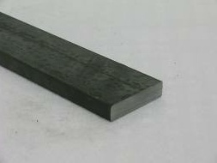

Bitola (polegadas) |  | Comprimento | Peso
1.25 | 0.25 | 1000 mm | 1.590722625 kg
Conversão
31.75 mm | 6.35 mm

Corte Laser 2D - 3kW
Selecionar
Espessura
Tempo Estimado de Corte
Máquina Laser 3 kW
Furação 1
Furação 2
Oblongo 1
Oblongo 2

0,90 até 1,5mm
7,00 até 9,50mm
4,76 até 6,35mm
1,51 até 3mm
3,01 até 4,75mm
9,51 até 12,70 mm
 | Milímetros por Minuto |  |  | Número de Furos | Número de Furos | Número de Oblongo | Número de Oblongo
 | 5000 mm/min.
 |  |  |  | Diâmetro dos Furos | Diâmetro dos Furos | Comprimento do Oblongo (sem os raios) | Comprimento do Oblongo (sem os raios)
 | Largura da Peça | Comprimento da Peça
 |  |  |  | Tempo estimado perfuração da chapa | Tempo estimado perfuração da chapa | Raio dos semicírculos | Raio dos semicírculos

 |  |  |  |  |  | Tempo estimado perfuração da chapa | Tempo estimado perfuração da chapa
<=== | 100 mm | 835 mm |  | 0 segundos | 0 segundos | 0 segundos | 0 segundos

 | Perímetro de Corte |  |  | Perímetro dos Furos | Perímetro dos Furos | Perímetro dos Furos | Perímetro dos Furos
 | 1870 mm |  |  | 0 mm | 0 mm | 0 mm | 0 mm

 | Tempo Estimado de Corte |  | Tempo Estimado de Corte
 | 33 segundos |  | 0.55 minutos

Corte Laser 2D - 12kW
Selecionar
Espessura
Tempo Estimado de Corte
Máquina Laser 12 kW
Furação 1
Furação 2
Oblongo 1
Oblongo 2

0,90 até 1,5mm
7,00 até 9,50mm
4,76 até 6,35mm
1,51 até 3mm
3,01 até 4,75mm
9,51 até 12,70 mm
 | Milímetros por Minuto |  |  | Número de Furos | Número de Furos | Número de Oblongo | Número de Oblongo
 | 2500 mm/min. |  |  | 16 | 6 | 19
 |  |  |  | Diâmetro dos Furos | Diâmetro dos Furos | Comprimento do Oblongo (sem os raios) | Comprimento do Oblongo (sem os raios)
 | Largura da Peça | Comprimento da Peça |  | 13 mm | 15 mm | 30 mm
 |  |  |  | Tempo estimado perfuração da chapa | Tempo estimado perfuração da chapa | Raio dos semicírculos | Raio dos semicírculos
 |  |  |  |  |  | 15 mm
 |  |  |  |  |  | Tempo estimado perfuração da chapa | Tempo estimado perfuração da chapa
 | 300.5 mm | 665 mm |  | 128 segundos | 48 segundos | 152 segundos | 0 segundos

 | Perímetro de Corte |  |  | Perímetro dos Furos | Perímetro dos Furos | Perímetro dos Furos | Perímetro dos Furos
<=== | 1931 mm |  |  | 653.12 mm | 282.6 mm | 954.9 mm | 0 mm

 | Tempo Estimado de Corte |  | Tempo Estimado de Corte
 | 430 segundos |  | 7.17 minutos

Corte Laser 3D
Selecionar
Espessura
Tempo Estimado de Corte
Máquina Laser
Furação 1
Furação 2

0,90 até 1,5mm
12 mm
7,90 até 9,5mm
1,51 até 3mm
3,01 até 6,35mm
 | Milímetros por Minuto |  |  | Número de Furos | Número de Furos
 | 4000 mm/min.
 |  |  |  | Diâmetro dos Furos | Diâmetro dos Furos
<=== | Largura da Peça | Comprimento da Peça
 |  |  |  | Tempo estimado perfuração da chapa | Tempo estimado perfuração da chapa
 | 1000 mm | 3100 mm |  | 0 segundos | 0 segundos

 | Perímetro de Corte |  |  | Perímetro dos Furos | Perímetro dos Furos
 | 8200 mm |  |  | 0 mm | 0 mm

 | Tempo Estimado de Corte |  | Tempo Estimado de Corte
 | 138 segundos |  | 2.3 minutos

Fator K
ESPESSURA
RAIO
INTERNO

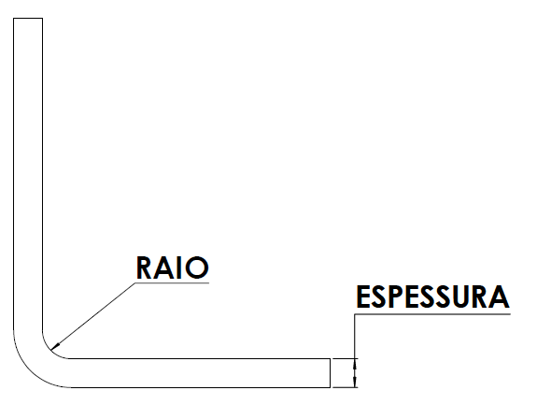
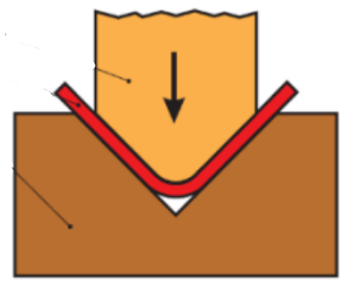

3 |  | 3

 | FATOR K

 | 0.30625

Aproveitamento Sliter
PESO TOTAL BOBINA (kg)
ESPESSURA
(mm)
LARGURA BOBINA
(mm)
LARGURA SLITER
(mm)
PASSO
(mm)

10000 |  | 1.55 |  | 1000 | 45 |  | 25

 | Comprimento bobina (mm) |  |  |  |  | N° de sliters

 | 821861.52 |  | PESO PEÇA (kg) |  |  | 21.56

 |  |  | 0.014
 | QTD PEÇAS POR SLITER |  |  |  |  | QTD PEÇAS POR BOBINA

 | 32874.46 |  |  |  |  | 690363.67

